Sheet1
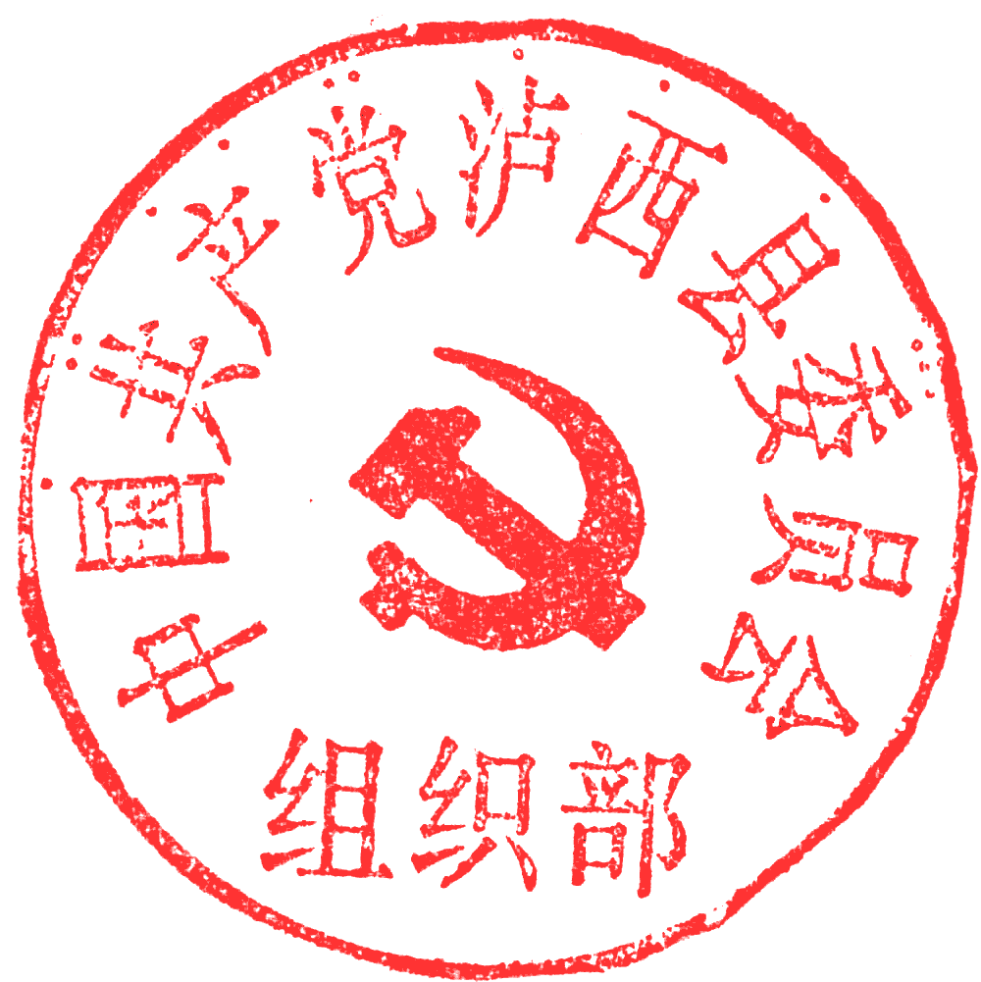
附件1：
泸西县2023年急需紧缺人才公开招聘岗位信息表
填报单位（盖章）：中共泸西县委组织部 泸西县人力资源和社会保障局
岗位代码 | 主管部门 | 招聘单位 | 单位性质 | 招聘岗位 | 招聘人数 | 岗位类别 | 性别 | 民族 | 生源地或户籍 | 年龄 | 学历 | 学位 | 学历类型 | 毕业 年份 | 专业类别 |  |  | 其它招聘条件 | 是否特殊岗位 | 笔试类别及代码 | 是否面试 | 开考比例 | 招聘类别 | 备注
 |  |  |  |  |  |  |  |  |  |  |  |  |  |  | 第一组专业类别 | 第二组专业类别 | 第三组专业类别
1 | 县级部门 | 泸西县相关单位 | 全额拨款事业单位 | 工作人员 | 16 | 专技岗或管理岗 | 不限 | 不限 | 不限 | 35周岁以下 | 硕士研究生及以上 | 硕士及以上学位 | 国民教育 | 不限 | 不限 | 不限 | 不限 |  | 否 |  | 免笔试需面试 | 不限 | 公开招聘岗位 | 根据考生专业和县级部门需求、空编情况等进行岗位分配。博士研究生以上学历年龄放宽至40周岁以下

